信用交易
融资融券市场交易数据统计(2023-01-11)

标的证券 | 融资融券余额（亿元） | 融资余额（亿元） | 融券余额（亿元） | 融资买入额（亿元） | 融资融券规模变化（亿元） | 融资余额增幅(‰) | 融券余额增幅(%)
统计数据 | 15,447.96 | 14,496.96 | 951.00 | 508.15 | -23.56 | -1.04 | -0.88
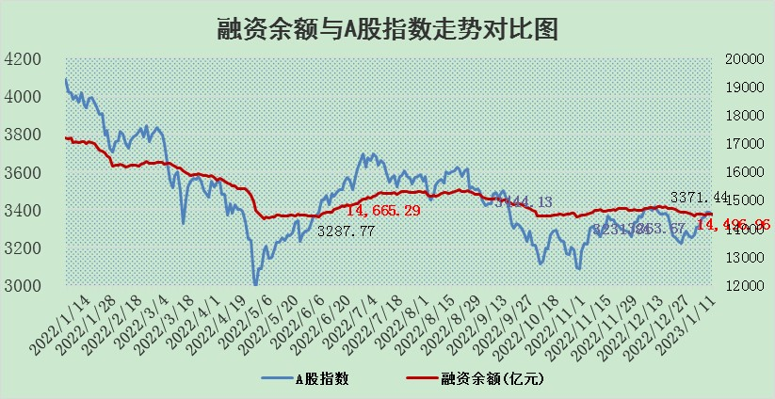

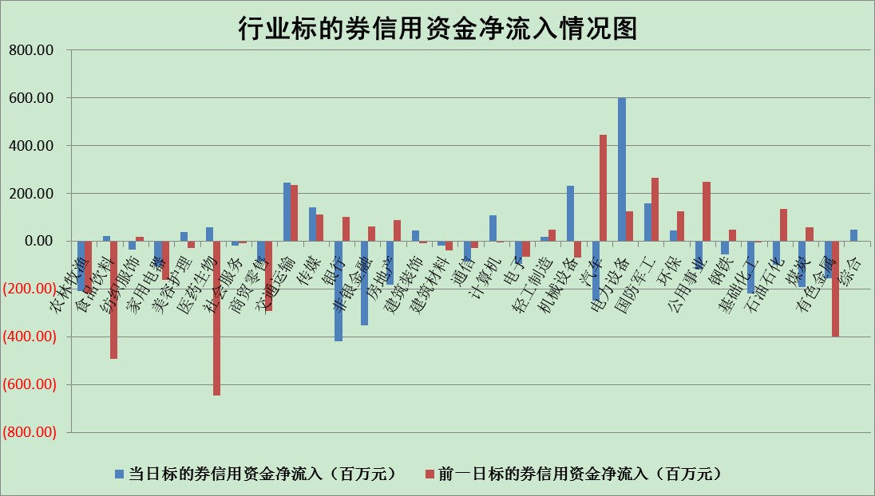

标的基金代码 | 标的基金简称 | 融资余额/市值(%) | 融资余额增幅(%) | 融资买入额/成交金额(%) | （融资余额净增额-融券余额净增额）/市值(‱) | 融券余额降幅(%) | ABS[（融资余额净增额-融券余额净增额）/市值净增额-1](%)
159902 | 华夏中小板ETF | 0.00 | 0.00 | 0.00 | 0.00 | 0.00 | 100.00
159915 | 易方达创业板ETF | 1.70 | 4.76 | 281.19 | 11.19 | 17.88 | 109.83
159919 | 嘉实沪深300ETF | 4.42 | -3.87 | 0.93 | -18.57 | -4.61 | 657.85
159920 | 华夏恒生ETF | 72.16 | 0.07 | 3.69 | 4.80 | 1.06 | 90.54
159922 | 嘉实中证500ETF | 0.30 | 3.99 | 426.60 | 1.22 | 0.02 | 103.75
159925 | 南方沪深300ETF | 0.01 | 0.16 | 0.00 | 0.00 | 0.00 | 100.00
159928 | 消费ETF | 0.72 | -2.03 | 7.47 | -0.02 | 8.25 | 99.95
159934 | 易方达黄金ETF | 477.25 | -0.24 | 31.05 | -113.34 | 0.00 | 510.71
159939 | 全指信息技术ETF | 0.75 | 8.56 | 61.58 | 6.33 | 31.20 | 105.98
159940 | 全指金融地产ETF | 0.14 | -12.92 | 0.00 | -2.09 | 0.00 | 106.52
159995 | 半导体芯片ETF | 2.06 | 0.23 | 345.42 | 0.82 | 2.93 | 100.83
159997 | 天弘中证电子ETF | 2.30 | -1.84 | 1.14 | -4.30 | 1.13 | 96.25
159998 | 天弘中证计算机主题ETF | 0.22 | -19.52 | 0.19 | -5.25 | 0.00 | 97.13
510050 | 华夏上证50ETF | 9.34 | -0.19 | 41.45 | -3.96 | -8.23 | 96.54
510180 | 华安上证180ETF | 0.47 | 0.01 | 0.47 | -0.10 | -6.86 | 101.70
510880 | 华泰柏瑞红利ETF | 0.24 | 3.33 | 0.61 | 0.79 | 11.39 | 98.89
510900 | 易方达恒生H股ETF | 103.32 | -0.23 | 2.68 | -23.40 | 0.00 | 128.51
511010 | 5年期国债ETF | 46.55 | -1.53 | 0.62 | -72.09 | 0.00 | 138.05
511380 | 可转债及可交换债券ETF | 9.79 | -4.57 | 1.55 | -46.90 | 0.00 | 1200.99
512000 | 全指证券ETF | 6.69 | -0.28 | 20.00 | -1.85 | 0.15 | 95.96
512010 | 沪深300医药卫生ETF | 4.29 | -0.88 | 35.84 | -3.63 | 0.42 | 94.39
512070 | 沪深300非银ETF | 1.44 | -3.52 | 12.23 | -5.32 | -0.63 | 89.92
512400 | 南方中证申万有色金属ETF | 1.58 | -0.15 | 1.18 | -10.24 | -26.89 | 89.34
512580 | 广发中证环保产业ETF | 0.70 | -3.62 | 0.15 | -2.13 | 1.05 | 98.24
512660 | 国泰中证军工ETF | 3.33 | 1.13 | 13.47 | 5.32 | 3.36 | 105.99
512800 | 华宝中证银行ETF | 14.79 | -0.90 | 1.22 | -15.63 | -5.65 | 86.80
512980 | 广发中证传媒ETF | 1.27 | -2.39 | 45.54 | -3.11 | 0.00 | 98.53
515030 | 华夏中证新能源汽车ETF | 1.70 | -1.14 | 15.39 | -1.61 | 1.19 | 98.01
515050 | 华夏中证5G通信主题ETF | 1.75 | 0.42 | 181.97 | 0.73 | 0.12 | 100.63
515070 | 华夏中证人工智能ETF | 1.19 | 0.96 | 0.41 | 1.13 | 0.00 | 100.72
标的股票比较指标 |  | 融资余额/流通A股市值(%) | 融资余额增幅(%) | 融资买入额/成交金额(%) | （融资余额净增额-融券余额净增额）/流通A股市值(‱) | 融券余额降幅(%) | ABS[（融资余额净增额-融券余额净增额）/流通A股市值净增额-1](%)
前十名标的个股 |  | 仁东控股 | 聚胶股份 | 景兴纸业 | 康为世纪 | 福昕软件 | 亨迪药业
 |  | 数码视讯 | 绿能慧充 | 包钢股份 | 普蕊斯 | 金财互联 | 天能股份
 |  | 超捷股份 | 普蕊斯 | 永泰能源 | 皇氏集团 | 万和电气 | 麦澜德
 |  | 全柴动力 | 亚虹医药 | 铁科轨道 | 绿能慧充 | 中润资源 | 亚香股份
 |  | 莱茵生物 | 三诺生物 | 农业银行 | 安妮股份 | 昂立教育 | 蕾奥规划
 |  | 亚通股份 | 高澜股份 | 大恒科技 | 国光电器 | 新华传媒 | 凯因科技
 |  | 海兰信 | 兔宝宝 | 隆达股份 | 纳微科技 | 天源环保 | 金杯电工
 |  | 先惠技术 | 郑州煤电 | 交运股份 | 津荣天宇 | 埃夫特 | 富创精密
 |  | 中体产业 | 精工钢构 | 德马科技 | 仕净科技 | 顺发恒业 | 华海清科
 |  | 尖峰集团 | 星环科技 | 阿尔特 | 宇晶股份 | 高铁电气 | 冠中生态
后十名标的个股 |  | 泽达易盛 | 科顺股份 | 步步高 | 同益中 | 常宝股份 | 南网科技
 |  | 岱美股份 | 美吉姆 | 美凯龙 | 信邦智能 | 科瑞技术 | 东方锆业
 |  | 飞科电器 | 秦安股份 | 泽达易盛 | 广立微 | 屹通新材 | 信测标准
 |  | 中国人寿 | 鸿路钢构 | 利源精制 | 美吉姆 | 江南水务 | 汇创达
 |  | 皇马科技 | 广立微 | 泛海控股 | 朗姿股份 | 合康新能 | 精工钢构
 |  | 继峰股份 | 博迁新材 | 大地海洋 | 鹿山新材 | 中电兴发 | 天益医疗
 |  | 欧派家居 | 朗姿股份 | 鑫科材料 | 博俊科技 | 中国科传 | 巨轮智能 | ;
 |  | 鸿路钢构 | 新泉股份 | 搜于特 | 华康医疗 | 威创股份 | 奥比中光
 |  | 盐津铺子 | 招商蛇口 | 蓝光发展 | 浩欧博 | 爱科科技 | 广联航空
 |  | 奕瑞科技 | 兴瑞科技 | 保力新 | 卫士通 | 福建水泥 | 朗姿股份
说明：1.以上普通交易数据和信用交易数据皆以交易日收盘后数据为基准；2.上述标的证券总数据只计算标的证券市场总数据，不包括从标的证券中调出去标的证券数据，所以与交易所公布的总值略有不同； 3.上述行业采用申万一级行业分类；4.以上标的基金和标的个股中比较的6个指标值中：前5个（从左至右）为正向指标，值越大排名越靠前；第6个为逆向指标，值越小，排名越靠前；5.第6个指标中ABS[]表示求绝对值，其主要用于考量信用资金相对净流入对股价相对净变化的贡献程度；6.数据来源：wind，交易所。

 | 证券代码 | 新增融资余额 | 融资买入额 | 融资买入增幅前10
远大智能 | 002689 | 28175353 | 42268582 | 199%
亚太股份 | 002284 | 21555247 | 34242865 | 82%
赛诺医疗 | 688108 | 72122899 | 101076547 | 78%
湖南发展 | 000722 | 66023557 | 137112987 | 75%
柘中股份 | 002346 | 14584119 | 36845980 | 58%
国城矿业 | 000688 | 24683149 | 48240585 | 54%
兆新股份 | 002256 | 1985058 | 4066269 | 52%
凯美特气 | 002549 | 33806472 | 61340055 | 52%
华昌达 | 300278 | 13474542 | 19303225 | 48%
新华联 | 000620 | 27311937 | 39201759 | 43%

 | 证券代码 | 新增融资余额 | 融资买入额 | 融资买入增幅前10
兔宝宝 | 002043 | 73310337 | 89923983 | 334%
捷昌驱动 | 603583 | 26026415 | 31686727 | 262%
湘财股份 | 600095 | 94196837 | 132280449 | 252%
中谷物流 | 603565 | 49103883 | 60098371 | 234%
中青宝 | 300052 | 24215352 | 31377809 | 98%
顾家家居 | 603816 | 138518545 | 188424210 | 78%
喜临门 | 603008 | 31503289 | 48351944 | 77%
财信发展 | 000838 | 10831830 | 17666790 | 74%
苏州银行 | 002966 | 10578096 | 19143736 | 72%
金诚信 | 603979 | 23858538 | 36098133 | 60%

